Φύλλο1
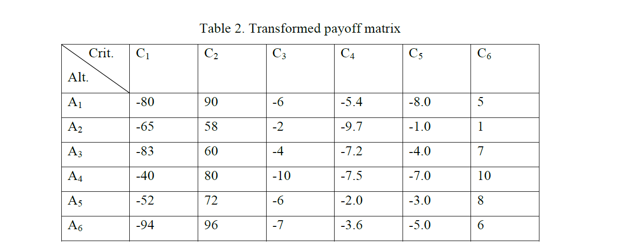

 |  | C1 | C2 | C3 | C4 | C5 | C6
 | A1 | -80 | 90 | -6 | -5.4 | -8 | 5
 | A2 | -65 | 58 | -2 | -9.7 | -1 | 1
 | A3 | -83 | 60 | -4 | -7.2 | -4 | 7
 | A4 | -40 | 80 | -10 | -7.5 | -7 | 10
 | A5 | -52 | 72 | -6 | -2 | -3 | 8
 | A6 | -94 | 96 | -7 | -3.6 | -5 | 6

 | M | -40 | 96 | -2 | -2 | -1 | 10
 | m | -94 | 58 | -10 | -9.7 | -8 | 1
 | f* | -40 | 96 | -2 | -2 | -1 | 10
 | W | 0.167 | 0.167 | 0.167 | 0.167 | 0.167 | 0.167
 |  |  |  |  |  |  |  | s
 | A1 | 0.74074074074 | 0.15789473684 | 0.5 | 0.44155844156 | 1 | 0.55555555556 | 0.56595824578
 | A2 | 0.46296296296 | 1 | 0 | 1 | 0 | 1 | 0.57716049383
 | A3 | 0.7962962963 | 0.94736842105 | 0.25 | 0.67532467532 | 0.42857142857 | 0.33333333333 | 0.57181569243
 | A4 | 0 | 0.42105263158 | 1 | 0.71428571429 | 0.85714285714 | 0 | 0.49874686717
 | A5 | 0.22222222222 | 0.63157894737 | 0.5 | 0 | 0.28571428571 | 0.22222222222 | 0.31028961292
 | A6 | 1 | 0 | 0.625 | 0.20779220779 | 0.57142857143 | 0.44444444444 | 0.47477753728
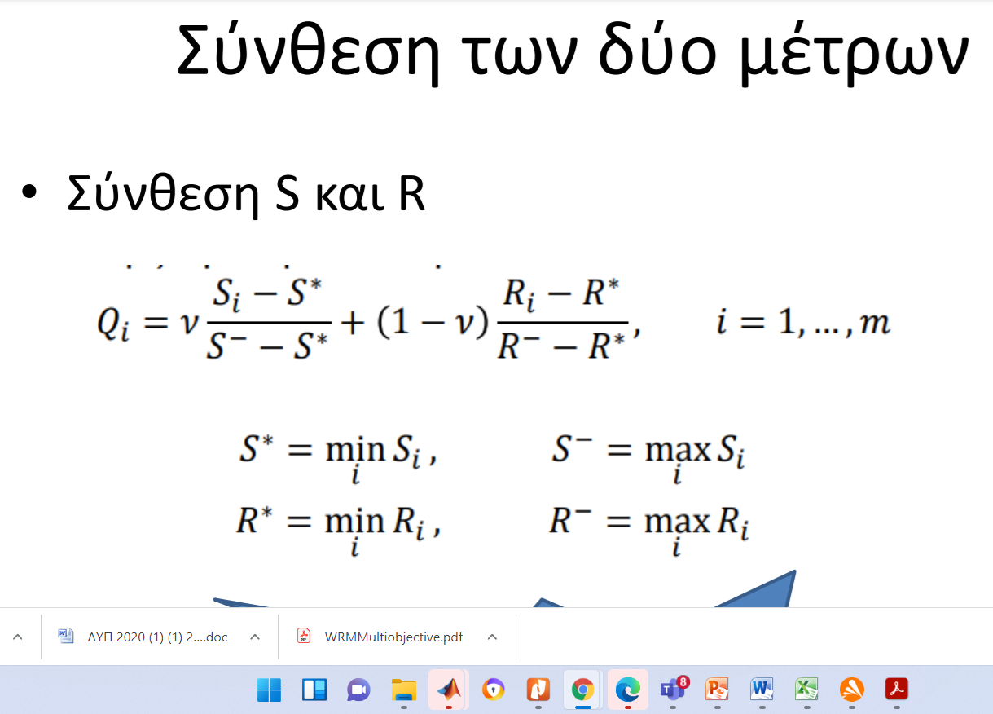
 |  |  |  |  |  |  | s* | 0.31028961292
 |  |  |  |  |  |  | s- | 0.57716049383
 |  |  |  |  |  |  |  | R
 | A1 | 0.74074074074 | 0.15789473684 | 0.5 | 0.44155844156 | 1 | 0.55555555556 | 0.16666666667
 | A2 | 0.46296296296 | 1 | 0 | 1 | 0 | 1 | 0.16666666667
 | A3 | 0.7962962963 | 0.94736842105 | 0.25 | 0.67532467532 | 0.42857142857 | 0.33333333333 | 0.15789473684
 | A4 | 0 | 0.42105263158 | 1 | 0.71428571429 | 0.85714285714 | 0 | 0.16666666667
 | A5 | 0.22222222222 | 0.63157894737 | 0.5 | 0 | 0.28571428571 | 0.22222222222 | 0.10526315789
 | A6 | 1 | 0 | 0.625 | 0.20779220779 | 0.57142857143 | 0.44444444444 | 0.16666666667
 |  |  |  |  |  |  | R* | 0.10526315789
 |  |  |  |  |  |  | R- | 0.16666666667
V | 0.7
 | A1 |  |  |  |  |  |  | 0.97061660079
 | A2 |  |  |  |  |  |  | 1
 | A3 |  |  |  |  |  |  | 0.94312348955
 | A4 |  |  |  |  |  |  | 0.79432173913
 | A5 |  |  |  |  |  |  | 0
 | A6 |  |  |  |  |  |  | 0.73145039526

